part-1
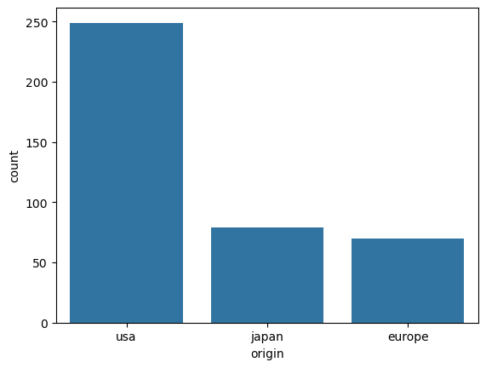

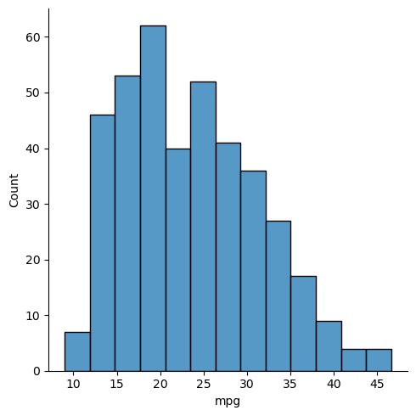

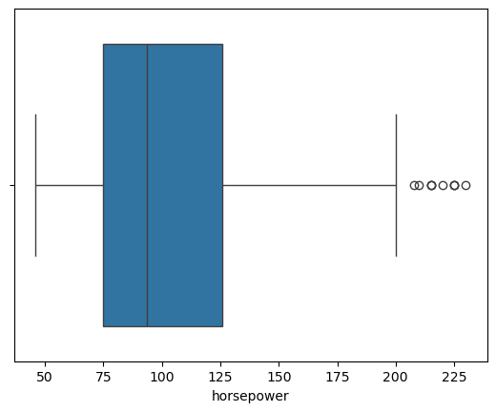

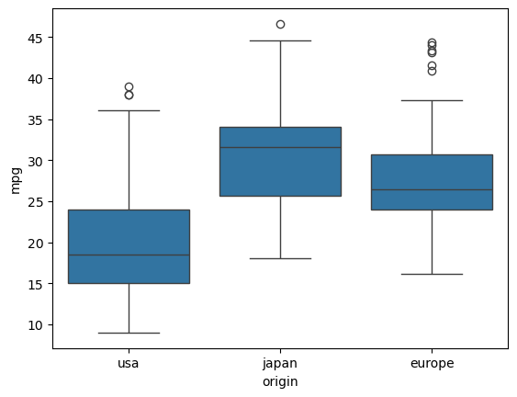

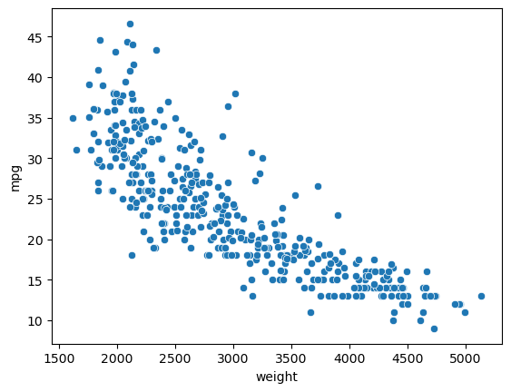

EXERCISES…

part-2
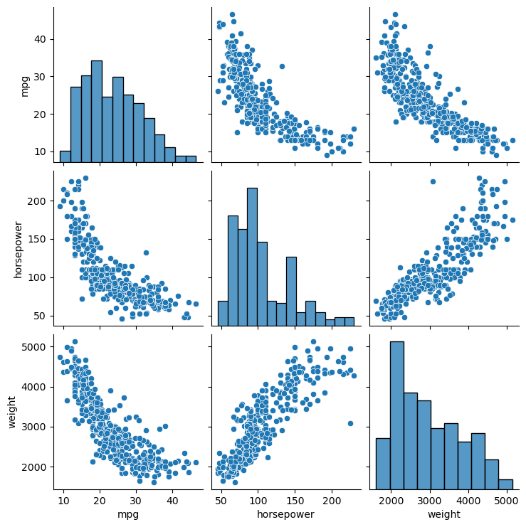
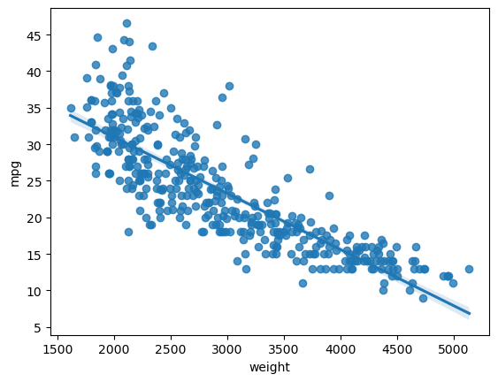
 | mpg | cylinders | displacement | horsepower | weight | acceleration | model_year
count | 398 | 398 | 398 | 392 | 398 | 398 | 398
mean | 23.514572864 | 5.4547738693 | 193.4258794 | 104.46938776 | 2970.4246231 | 15.568090452 | 76.010050251
std | 7.8159843126 | 1.7010042445 | 104.26983817 | 38.491159933 | 846.8417742 | 2.7576889298 | 3.6976266467
min | 9 | 3 | 68 | 46 | 1613 | 8 | 70
25% | 17.5 | 4 | 104.25 | 75 | 2223.75 | 13.825 | 73
50% | 23 | 4 | 148.5 | 93.5 | 2803.5 | 15.5 | 76
75% | 29 | 8 | 262 | 126 | 3608 | 17.175 | 79
max | 46.6 | 8 | 455 | 230 | 5140 | 24.8 | 82

cylinders | 3 | 4 | 5 | 6 | 8
origin
europe | 0 | 63 | 3 | 4 | 0
japan | 4 | 69 | 0 | 6 | 0
usa | 0 | 72 | 0 | 74 | 103

 | count | mean | std | min | 25% | 50% | 75% | max
origin
europe | 70 | 27.891428571 | 6.7239296407 | 16.2 | 24 | 26.5 | 30.65 | 44.3
japan | 79 | 30.450632911 | 6.0900480697 | 18 | 25.7 | 31.6 | 34.05 | 46.6
usa | 249 | 20.083534137 | 6.402892016 | 9 | 15 | 18.5 | 24 | 39

 | mpg | horsepower | weight
mpg | 1 | -0.7784267839 | -0.83174093324
horsepower | -0.7784267839 | 1 | 0.86453773757
weight | -0.83174093324 | 0.86453773757 | 1

